Worksheet
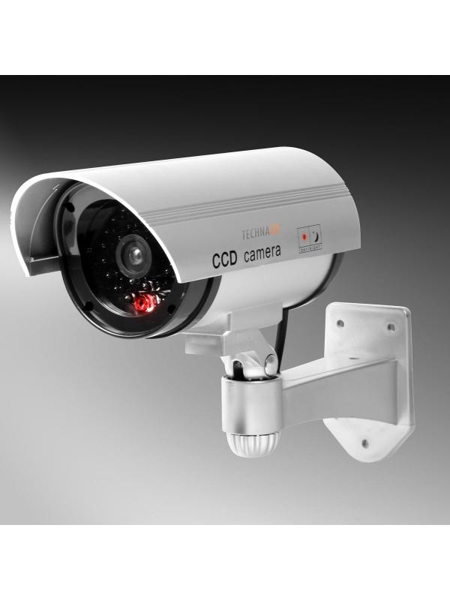
Technaxx CCD-Überwachungskamera-Attrappe TX-18

Artikelnummer | 4310 |  | VE | 30
EAN | 4260101737908 |  | Stück pro Palette | 600
Zollnummer | 39269097 |  | Lagen Pro Palette | 4

Abmessungen - Artikel
Länge(cm) | Breite(cm) | Höhe(cm) | Gewicht(g)
24 | 14.5 | 18 | 240

Abmessungen - Artikelverpackung
Länge(cm) | Breite(cm) | Höhe(cm) | Leergewicht(g) | Gewicht(g) Artikel+Verpackung
14.3 | 8.2 | 17.5 | 25 | 330

Abmessungen - VE Karton (Masterkarton)
Länge(cm) | Breite(cm) | Höhe(cm) | Gewicht(g)
45 | 36.5 | 46 | 10500

Verpackung - Bestandteile
Rest Zubehör (g) | Papier/Pappe (g) | Styropor (g) | Kunstst. Hohlkörper(g) | Kunstst. Folien(g) | Materialverbunde (g)
0 | 0 | 0 | 0 | 0 | 0

Weiterführende Informationen
Technaxx Reseller Portal

